15
Ind | 1 | 2 | 3 | 4 | 5 | 6 | 7 | 8 | 9.81 | 11 | 12 | 13 | 14 | 15 | 16 | 17
conditional(add(y, add(conditional(y, y), y)), add(add(add(x, add(x, add(conditional(add(x, conditional(y, y)), conditional(conditional(x, add(x, add(y, add(y, add(conditional(conditional(vel, vel), conditional(y, x)), conditional(vel, x)))))), add(add(vel, vel), conditional(conditional(y, x), y)))), vel))), add(add(add(x, add(conditional(conditional(x, x), add(add(add(x, x), vel), conditional(conditional(conditional(x, vel), add(conditional(conditional(y, y), add(x, y)), add(y, add(conditional(add(x, y), add(x, x)), conditional(conditional(vel, y), add(vel, vel)))))), conditional(conditional(vel, y), conditional(vel, vel))))), add(add(add(vel, x), conditional(vel, add(conditional(conditional(conditional(vel, vel), add(vel, y)), y), conditional(y, x)))), vel))), conditional(add(conditional(x, vel), x), conditional(x, conditional(add(y, vel), add(y, vel))))), add(y, x))), add(add(x, y), x))) | -155.97 | -123.65 | -173.25 | -144.45 | -156.19 | -178.47 | -187.63 | -168.83 | -177 | -196.58 | -199.08 | -236.5 | -258.51 | -1092.12 | -1600.51 | -1712.94
conditional(add(add(y, conditional(x, conditional(conditional(conditional(x, vel), add(add(y, x), vel)), add(y, x)))), y), add(add(x, add(add(vel, y), conditional(x, x))), add(add(conditional(y, conditional(y, conditional(conditional(conditional(add(x, add(vel, vel)), add(x, add(conditional(x, vel), conditional(x, vel)))), x), add(add(x, add(add(vel, y), add(y, conditional(x, conditional(conditional(conditional(x, vel), add(add(add(vel, x), conditional(y, y)), vel)), add(y, x)))))), add(add(conditional(y, conditional(y, add(add(y, add(conditional(x, y), conditional(y, x))), conditional(x, vel)))), add(x, conditional(x, vel))), x))))), x), x))) | -85.38 | -95.44 | -95.54 | -107.69 | -114.55 | -138.68 | -145.88 | -176.41 | -223.04 | -268.73 | -391.07 | -344.78 | -416.86 | -575.91 | -1556.9 | -1727.9
conditional(add(y, conditional(add(y, y), add(y, y))), add(add(add(conditional(x, y), conditional(x, x)), vel), add(x, add(conditional(conditional(x, vel), add(conditional(add(add(vel, conditional(y, x)), add(y, y)), x), vel)), add(x, add(add(add(y, x), y), add(x, conditional(y, x)))))))) | -134.38 | -153.08 | -126.96 | -154.02 | -191.94 | -182.74 | -181.74 | -220.15 | -195.63 | -197.6 | -230.94 | -215.05 | -241.29 | -1264.43 | -1565.99 | -1686.79
conditional(add(add(add(y, y), y), y), add(add(x, add(conditional(conditional(x, add(conditional(add(conditional(x, y), y), x), add(conditional(x, vel), x))), conditional(conditional(add(add(y, y), conditional(y, vel)), conditional(add(add(add(conditional(y, y), x), conditional(y, x)), vel), conditional(add(conditional(vel, vel), add(vel, add(y, vel))), vel))), conditional(conditional(conditional(conditional(x, y), x), conditional(y, y)), conditional(vel, x)))), add(x, x))), add(y, add(add(add(x, y), vel), add(y, y))))) | -126.81 | -121.9 | -132.53 | -133.2 | -152.81 | -167.91 | -164.63 | -202.47 | -215.61 | -193.56 | -193.86 | -210.05 | -254.75 | -801.34 | -1570.81 | -1647.61
conditional(add(add(y, y), y), add(add(x, add(x, x)), add(add(add(vel, add(add(conditional(conditional(add(add(vel, y), conditional(vel, y)), conditional(add(x, y), y)), conditional(add(add(y, y), conditional(x, x)), add(x, add(x, add(x, x))))), add(y, x)), add(add(vel, x), add(x, x)))), add(add(conditional(add(vel, vel), add(add(add(y, vel), add(y, vel)), add(x, add(conditional(conditional(y, x), x), conditional(y, y))))), add(y, x)), add(add(vel, x), add(x, x)))), vel))) | -116.93 | -131.39 | -124.91 | -162.25 | -175.94 | -161.49 | -168.34 | -197.48 | -181.21 | -189.51 | -198.57 | -232.45 | -264.07 | -1275.67 | -1584.52 | -1709.57
conditional(add(y, add(y, add(y, y))), add(add(add(add(add(x, add(x, x)), add(vel, x)), y), conditional(x, x)), add(add(add(add(add(add(add(conditional(vel, y), conditional(add(x, y), conditional(y, add(y, x)))), add(x, x)), conditional(add(vel, x), add(vel, vel))), add(x, add(x, add(conditional(vel, vel), add(add(vel, add(y, x)), x))))), y), add(add(y, x), x)), conditional(x, y)))) | -142.45 | -142.58 | -135.44 | -146.65 | -169.26 | -194.92 | -206.67 | -171.46 | -190.58 | -189.5 | -197.18 | -222.47 | -266.5 | -340.74 | -1512.64 | -1629.09
conditional(add(y, add(add(y, x), add(conditional(y, y), y))), add(add(add(conditional(conditional(y, vel), conditional(add(add(y, y), conditional(y, add(add(add(x, x), add(y, y)), x))), add(vel, vel))), add(x, add(add(add(add(vel, y), add(add(y, vel), x)), x), add(x, add(x, x))))), x), add(x, add(add(y, add(add(add(x, add(x, x)), add(x, add(add(add(conditional(vel, vel), x), add(x, y)), conditional(conditional(x, add(conditional(x, x), vel)), conditional(add(conditional(vel, vel), add(y, add(conditional(add(y, y), add(vel, vel)), add(y, y)))), x))))), x)), x)))) | -140.85 | -136.06 | -166.29 | -154.53 | -173.56 | -185.65 | -168.65 | -192 | -176.62 | -197.22 | -204.54 | -207.54 | -240.16 | -293 | -1516.29 | -1648.88
conditional(add(add(y, y), add(y, y)), add(add(add(add(add(add(y, add(add(vel, y), add(x, x))), add(conditional(y, y), add(y, x))), add(add(x, x), conditional(conditional(x, y), add(x, conditional(add(y, y), add(x, y)))))), conditional(vel, vel)), x), x)) | -113.12 | -101 | -105.06 | -142.74 | -162.66 | -157.93 | -142.01 | -164.66 | -190.16 | -189.32 | -202.37 | -194.2 | -762.94 | -1452.16 | -1610.83 | -1698.27
add(conditional(x, add(x, add(add(y, add(add(conditional(add(x, add(add(add(add(x, x), add(add(add(x, x), x), add(add(x, x), x))), add(x, vel)), x)), x), conditional(conditional(conditional(x, vel), y), add(y, y))), conditional(add(vel, vel), conditional(y, x)))), conditional(add(add(conditional(vel, x), vel), conditional(conditional(vel, x), conditional(vel, y))), add(y, vel))))), conditional(add(y, y), add(vel, add(add(add(add(add(add(add(x, x), x), add(y, x)), y), add(conditional(x, add(vel, x)), add(x, x))), add(conditional(x, x), vel)), x)))) | -180.46 | -152.76 | -177.3 | -163.54 | -169 | -203.31 | -179.57 | -192.61 | -205.91 | -239.01 | -204.37 | -225.95 | -222.7 | -325.89 | -1404.22 | -1582.08
conditional(add(add(y, y), add(y, x)), add(add(add(y, x), add(add(x, y), add(x, x))), add(add(y, add(vel, x)), conditional(conditional(x, add(conditional(add(conditional(add(add(x, conditional(add(x, x), add(add(vel, x), conditional(y, vel)))), add(conditional(conditional(vel, add(add(y, x), conditional(x, vel))), add(conditional(conditional(vel, y), vel), conditional(x, vel))), vel)), vel), add(conditional(vel, y), add(vel, x))), conditional(conditional(conditional(conditional(x, add(conditional(y, x), add(y, vel))), conditional(add(x, x), conditional(y, y))), add(conditional(add(vel, vel), x), conditional(x, vel))), y)), add(conditional(conditional(x, y), conditional(x, y)), conditional(conditional(x, add(conditional(vel, conditional(conditional(conditional(x, x), add(add(vel, y), add(add(add(y, y), add(vel, x)), add(y, vel)))), add(x, y))), add(conditional(add(conditional(conditional(y, add(vel, x)), conditional(x, y)), add(add(vel, add(add(x, y), add(y, vel))), conditional(add(x, y), x))), conditional(add(vel, y), x)), conditional(add(x, vel), add(vel, x))))), add(conditional(add(y, vel), conditional(conditional(vel, conditional(conditional(vel, conditional(conditional(x, vel), vel)), add(conditional(conditional(add(y, x), x), y), conditional(x, x)))), add(conditional(y, y), conditional(y, x)))), add(x, y)))))), add(conditional(add(y, vel), conditional(conditional(vel, conditional(add(y, add(y, add(vel, x))), add(conditional(add(add(conditional(x, y), add(x, vel)), add(conditional(conditional(vel, conditional(conditional(vel, x), add(vel, vel))), add(conditional(add(x, vel), vel), conditional(x, vel))), vel)), vel), add(conditional(vel, x), add(conditional(x, y), x))))), y)), conditional(conditional(x, conditional(conditional(x, vel), y)), add(add(x, y), conditional(y, conditional(x, x))))))))) | -148.11 | -106.46 | -134.36 | -128.4 | -159.53 | -197.43 | -157.37 | -175.41 | -193.79 | -198.9 | -196.09 | -200.45 | -237.91 | -421.96 | -1516.6 | -1772.04

 | 1 | 2 | 3 | 4 | 5 | 6 | 7 | 8 | 9.81 | 11 | 12 | 13 | 14 | 15 | 16 | 17
Fit
None
 | Fit
1 | -134.446
2 | -126.432
3 | -137.164
4 | -143.747
5 | -162.544
6 | -176.853
7 | -170.249
8 | -186.148
9.81 | -194.955
11 | -205.993
12 | -221.807
13 | -228.944
14 | -316.569
15 | -784.322
16 | -1543.931
17 | -1681.517

13
Ind | 1 | 2 | 3 | 4 | 5 | 6 | 7 | 8 | 9.81 | 11 | 12 | 13 | 14 | 15 | 16 | 17
conditional(add(y, add(conditional(y, y), add(x, y))), add(add(vel, add(vel, add(add(add(conditional(add(vel, add(add(add(conditional(add(x, x), x), add(add(x, y), x)), x), add(x, conditional(vel, y)))), x), add(add(x, y), add(x, x))), x), y))), add(x, add(x, x)))) | -439.56 | -386.96 | -395.09 | -459.18 | -388.2 | -334.02 | -290.52 | -280.41 | -226.23 | -239.31 | -245.25 | -334.11 | -339.51 | -938.81 | -1645.14 | -1771.41
conditional(add(y, y), add(vel, add(y, add(add(add(y, x), add(x, x)), vel)))) | -161.44 | -144.6 | -154.85 | -173.85 | -168.55 | -206.05 | -219.13 | -220.42 | -265.66 | -259.12 | -1130.64 | -1360.67 | -1549.48 | -1694.02 | -1793.85 | -1886.73
conditional(add(add(y, conditional(x, vel)), y), add(y, add(add(x, add(vel, x)), add(add(conditional(x, x), add(conditional(x, conditional(conditional(x, x), conditional(x, vel))), add(x, y))), x)))) | -196.41 | -129.99 | -116.02 | -143.92 | -149.65 | -159.73 | -184.81 | -170.35 | -180.54 | -203.52 | -210.48 | -233.34 | -1285.37 | -1563.02 | -1736.02 | -1879.7
conditional(add(y, add(y, y)), add(add(add(add(add(add(x, add(x, add(add(add(x, add(conditional(x, add(y, vel)), add(conditional(x, x), x))), add(x, conditional(x, conditional(y, y)))), vel))), add(x, add(add(x, add(y, x)), y))), vel), x), add(x, add(x, conditional(y, conditional(vel, vel))))), vel)) | -161.05 | -145.08 | -154.12 | -145.31 | -166.2 | -186.8 | -181.35 | -172.42 | -189.76 | -181.48 | -193.52 | -216.19 | -349.99 | -1351.79 | -1543.63 | -1710.69
conditional(add(y, y), add(conditional(y, conditional(conditional(y, y), add(conditional(y, conditional(y, x)), add(vel, x)))), add(x, add(add(add(add(x, y), conditional(x, x)), x), add(vel, x))))) | -244.2 | -159.78 | -159.43 | -166.34 | -178.58 | -187.3 | -188.49 | -218.03 | -238.22 | -215.04 | -224.66 | -240.94 | -1016.62 | -1498.51 | -1606.45 | -1870.03
conditional(add(y, y), add(add(add(y, add(conditional(conditional(x, add(x, x)), conditional(add(x, x), conditional(conditional(y, vel), x))), vel)), add(add(x, conditional(x, x)), add(y, x))), x)) | -179.03 | -166.78 | -175.45 | -151.53 | -166.5 | -198.34 | -223.61 | -220.82 | -216.27 | -232.06 | -222.81 | -289.17 | -1162.96 | -1571 | -1682.03 | -1834.89
conditional(add(add(y, y), y), add(add(add(add(x, y), vel), x), add(add(add(add(y, vel), x), add(add(conditional(conditional(x, conditional(conditional(y, conditional(add(vel, x), conditional(y, vel))), vel)), add(conditional(add(y, vel), vel), y)), add(conditional(y, y), conditional(conditional(x, x), x))), x)), add(x, add(x, x))))) | -136.05 | -126.06 | -151.41 | -147.2 | -154.56 | -166.96 | -182.92 | -179.43 | -177.99 | -194.98 | -188.43 | -206.22 | -281.55 | -1336.49 | -1576.13 | -1746.56
conditional(add(y, y), add(add(add(x, y), add(add(add(conditional(conditional(x, y), add(add(y, vel), x)), add(conditional(add(x, vel), conditional(vel, x)), x)), vel), add(add(x, x), y))), add(x, vel))) | -182.64 | -177.37 | -161.42 | -163.53 | -177.96 | -187.78 | -196.36 | -205.07 | -219.42 | -218.05 | -205.8 | -234.93 | -1104.89 | -1470.47 | -1673.23 | -1805.12
conditional(add(y, y), add(add(conditional(conditional(vel, vel), add(add(conditional(conditional(conditional(vel, vel), conditional(y, vel)), conditional(vel, conditional(add(y, vel), add(add(x, vel), add(conditional(y, x), y))))), add(add(add(vel, x), add(x, y)), x)), add(y, add(x, add(x, vel))))), add(add(add(vel, x), add(x, y)), x)), add(y, add(x, vel)))) | -137.54 | -167.58 | -167.04 | -164.37 | -156.25 | -198.92 | -179.28 | -205.48 | -222.5 | -209.62 | -224.38 | -324.05 | -1331.22 | -1594.65 | -1740.42 | -1801.21
add(conditional(add(y, add(y, y)), add(add(x, add(add(add(x, x), add(conditional(conditional(y, conditional(add(x, x), add(x, x))), conditional(conditional(conditional(x, y), conditional(vel, vel)), vel)), x)), add(add(add(conditional(add(conditional(y, vel), conditional(vel, y)), x), add(x, vel)), y), vel))), vel)), conditional(conditional(conditional(x, conditional(vel, x)), y), add(x, x))) | -128.66 | -128.82 | -146.76 | -137.41 | -207.06 | -186.86 | -187.11 | -201.46 | -237.12 | -293.99 | -271.34 | -344.28 | -1222.94 | -1459.7 | -1560.77 | -1647.76
conditional(add(y, add(y, y)), add(add(add(x, y), add(conditional(conditional(x, add(add(y, x), add(y, add(conditional(add(conditional(add(vel, conditional(x, y)), conditional(y, x)), y), conditional(x, y)), add(add(x, y), add(conditional(conditional(x, x), add(x, x)), conditional(conditional(x, y), add(conditional(vel, add(y, x)), conditional(y, vel))))))))), conditional(add(add(conditional(conditional(x, y), add(y, x)), add(add(conditional(add(vel, vel), add(vel, x)), conditional(add(y, y), add(x, x))), add(add(x, vel), add(add(add(vel, conditional(conditional(vel, vel), x)), add(vel, y)), conditional(conditional(y, vel), add(vel, x)))))), add(conditional(x, vel), vel)), add(conditional(conditional(y, x), add(y, x)), add(add(add(y, x), vel), add(add(y, add(x, add(conditional(conditional(vel, vel), add(x, x)), add(x, add(x, add(add(conditional(vel, y), x), conditional(x, x))))))), add(add(conditional(conditional(x, x), add(add(x, vel), x)), conditional(add(vel, x), conditional(y, add(x, conditional(y, vel))))), add(x, y))))))), add(add(x, y), add(x, add(x, vel))))), y)) | -145.19 | -117.25 | -148.66 | -130.78 | -177.13 | -186.79 | -173.05 | -189.67 | -168.19 | -182.31 | -198.04 | -224.09 | -255.22 | -1302.16 | -1490.29 | -1684.83
conditional(add(y, add(conditional(x, x), add(y, y))), add(add(x, add(conditional(conditional(add(add(x, y), x), y), conditional(y, y)), add(add(x, x), add(y, vel)))), add(add(conditional(conditional(conditional(conditional(vel, x), y), add(y, vel)), conditional(x, y)), add(add(add(x, x), conditional(conditional(y, vel), conditional(conditional(y, y), add(y, y)))), add(add(add(x, y), add(vel, vel)), x))), x))) | -142.2 | -138.3 | -155.23 | -159.5 | -187.26 | -182.83 | -181.06 | -194.99 | -221.73 | -227.1 | -219.11 | -261.7 | -814.94 | -1536.52 | -1720.53 | -1859.14
conditional(add(conditional(y, conditional(conditional(y, x), add(conditional(y, add(add(add(add(add(vel, vel), x), add(x, vel)), add(vel, x)), conditional(add(conditional(conditional(y, add(vel, y)), add(conditional(y, add(y, x)), conditional(vel, x))), conditional(x, conditional(vel, y))), conditional(vel, conditional(y, vel))))), conditional(vel, add(add(x, y), conditional(x, vel)))))), add(y, y)), add(add(add(add(y, x), add(vel, add(x, x))), y), conditional(add(conditional(y, conditional(conditional(y, x), add(conditional(y, add(add(add(conditional(vel, y), add(vel, vel)), x), x)), y))), conditional(x, x)), x))) | -113.56 | -118.71 | -109.63 | -127.46 | -133.97 | -139.16 | -153.18 | -167.51 | -188.74 | -187.25 | -211.39 | -246.13 | -935.17 | -1482.42 | -1666.6 | -1714.91

 | 1 | 2 | 3 | 4 | 5 | 6 | 7 | 8 | 9.81 | 11 | 12 | 13 | 14 | 15 | 16 | 17
Fit

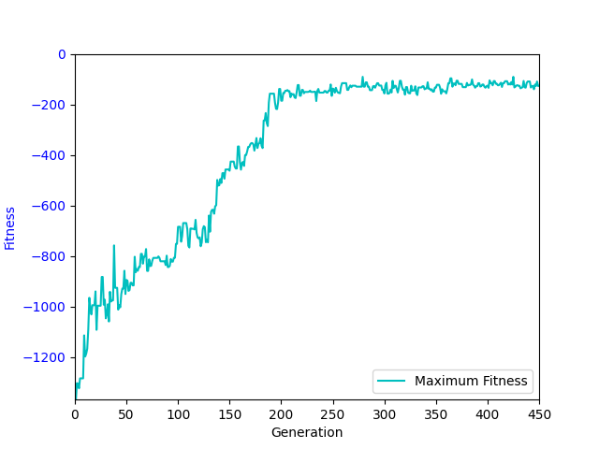
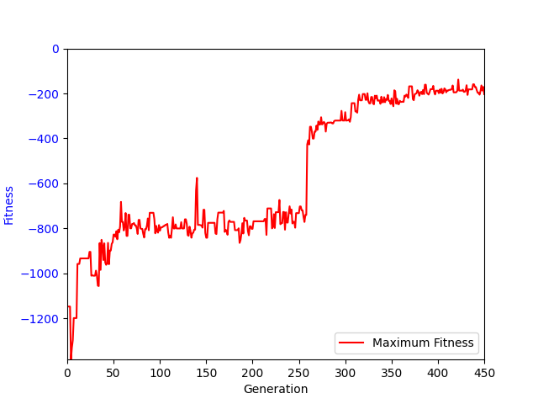
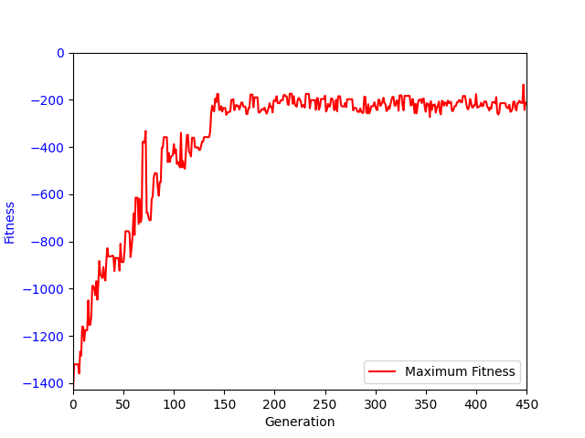
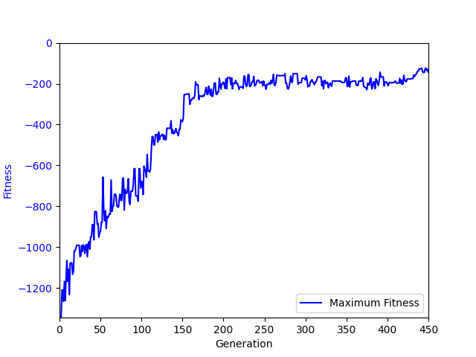

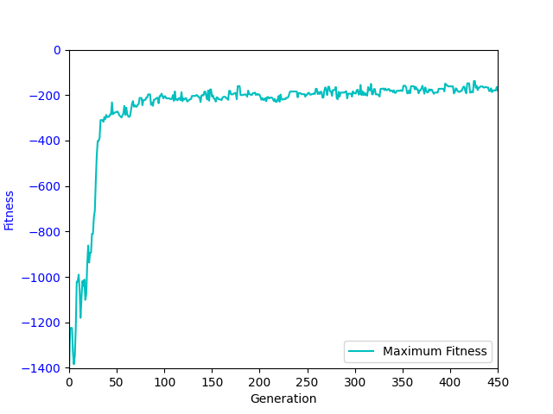
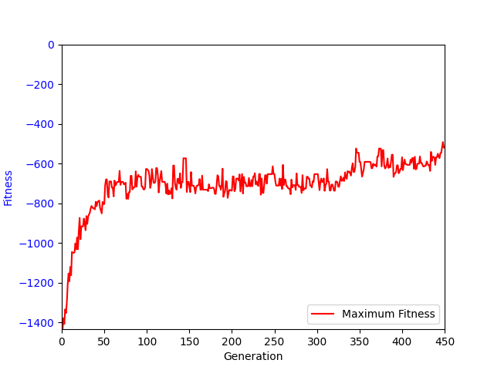
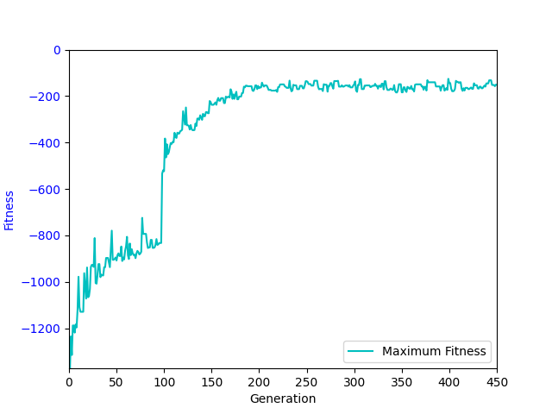
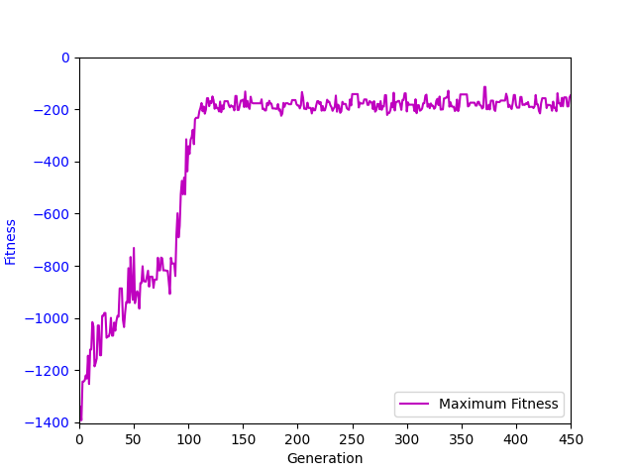

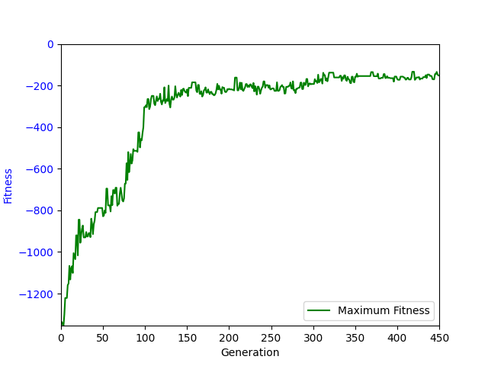
None None
 | Fit
1 | -161.05
2 | -144.6
3 | -154.85
4 | -151.53
5 | -168.55
6 | -186.86
7 | -184.81
8 | -201.46
9.81 | -219.42
11 | -215.04
12 | -219.11
13 | -246.13
14 | -1016.62
15 | -1482.42
16 | -1666.6
17 | -1801.21

